100. 消防団員数（充足率）
 | 100. 消防団員数（充足率）

 | 時点 2024(R6)年4月1日（毎年） |  |  |  |  |  |  | 平 均 値 |  |  |  | 80.4
 | 単位 ％，人 |  |  |  |  |  |  | 標準偏差 |  |  |  | 10.5
 | 市町村名 | 指標 | 順位 |  | 消防団員数 |  | 市町村名 | 指標 | 順位 |  | 消防団員数

 | 全体充足率 | 82.1 |  | － |  | 22,594 | 八街市 | 66.9 |  | 44 |  | 321
 | 千葉市 | 83.6 |  | 20 |  | 702 | 印西市 | 73.7 |  | 39 |  | 569
 | 銚子市 | 71.4 |  | 41 |  | 369 | 白井市 | 70.7 |  | 43 |  | 249
 | 市川市 | 80.5 |  | 28 |  | 322 | 富里市 | 81.6 |  | 25 |  | 351
 | 船橋市 | 81.0 |  | 26 |  | 583 | 南房総市 | 87.0 |  | 13 |  | 861
 | 館山市 | 85.6 |  | 18 |  | 308 | 匝瑳市 | 87.6 |  | 11 |  | 592
 | 木更津市 | 82.5 |  | 22 |  | 470 | 香取市 | 87.4 |  | 12 |  | 1,135
 | 松戸市 | 77.5 |  | 32 |  | 496 | 山武市 | 92.1 |  | 4 |  | 774
 | 野田市 | 73.3 |  | 40 |  | 528 | いすみ市 | 82.5 |  | 22 |  | 787
 | 茂原市 | (注) - |  | - |  | - | 大網白里市 | 76.4 |  | 34 |  | 350
 | 成田市 | 90.7 |  | 5 |  | 1,393 | 酒々井町 | 80.3 |  | 29 |  | 139
 | 佐倉市 | 85.8 |  | 17 |  | 691 | 栄町 | 61.1 |  | 45 |  | 215
 | 東金市 | 70.9 |  | 42 |  | 390 | 神崎町 | 93.6 |  | 2 |  | 175
 | 旭市 | 93.6 |  | 2 |  | 720 | 多古町 | 82.8 |  | 21 |  | 425
 | 習志野市 | 81.8 |  | 24 |  | 157 | 東庄町 | 97.0 |  | 1 |  | 228
 | 柏市 | 88.7 |  | 8 |  | 560 | 九十九里町 | 79.3 |  | 31 |  | 261
 | 勝浦市 | 86.3 |  | 14 |  | 365 | 芝山町 | 76.1 |  | 36 |  | 289
 | 市原市 | 79.4 |  | 30 |  | 1,297 | 横芝光町 | 86.3 |  | 14 |  | 378
 | 流山市 | 86.3 |  | 14 |  | 259 | 一宮町 | (注) - |  | - |  | -
 | 八千代市 | 89.0 |  | 7 |  | 275 | 睦沢町 | (注) - |  | - |  | -
 | 我孫子市 | 80.8 |  | 27 |  | 215 | 長生村 | (注) - |  | - |  | -
 | 鴨川市 | 87.9 |  | 10 |  | 581 | 白子町 | (注) - |  | - |  | -
 | 鎌ケ谷市 | 76.8 |  | 33 |  | 136 | 長柄町 | (注) - |  | - |  | -
 | 君津市 | 90.5 |  | 6 |  | 731 | 長南町 | (注) - |  | - |  | -
 | 富津市 | 85.0 |  | 19 |  | 469 | 大多喜町 | 88.4 |  | 9 |  | 336
 | 浦安市 | 34.3 |  | 47 |  | 79 | 御宿町 | 60.0 |  | 46 |  | 135
 | 四街道市 | 74.7 |  | 37 |  | 224 | 鋸南町 | 76.4 |  | 34 |  | 152
 | 袖ケ浦市 | 74.1 |  | 38 |  | 346

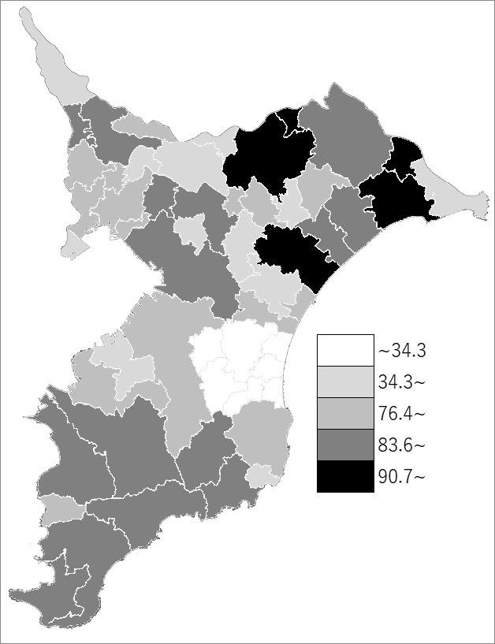
 | 全体充足率・消防団員数の推移
 | 消防団員数（右軸） | 指標
令和2年 | 24692 | 87.4
令和3年 | 24179 | 86.4
令和4年 | 23606 | 84.9
令和5年 | 23057 | 83.5
令和6年 | 22594 | 82.1

《備 考》 ・資料出所 消防課 ・算出方法 消防団員数÷条例定数 注）1.茂原市、一宮町、睦沢町、白子町、長柄町、長南町、長生村については、「長生郡市 広域市町村圏組合」として一つの消防団を形成しており、各市町村の指標はありません。 なお、長生郡市広域市町村圏組合の消防団員数は1,206人、条例定数は1,469人で、充足 率は82％です。 2.全体充足率＝各市町村の消防団員数の合計÷各市町村の条例定数の合計

